Resumen
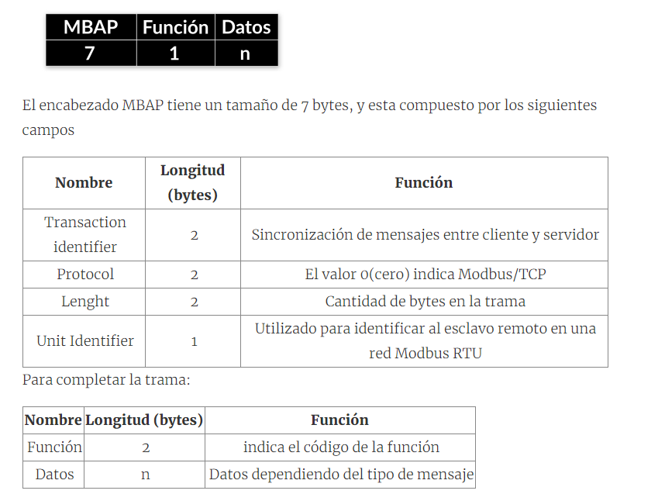
Tipo objeto |  |  |  | Columna1 | EA | ED | SD | Columna5 | Columna6
Coil | leer/escribir | 1bit bool | 00001 - 0999 | Cuadro eléctrico caldera |  |  | 2 | M/P Caldera | CONT
Discrete input | leer | 1bit bool | 10001 - 1999 | Cuadro eléctrico caldera |  | 2 |  | Confirmación M/P | EST
Input Register | leer | 16bist Int | 40001 - 49999 | Cuadro eléctrico caldera |  | 2 |  | Alarma salto térmico | EST
Holding register | leer/escribir | 16bist Int | 40001 - 49999 | Chimeneas calderas | 2 |  |  | Información + Alarma exceso temperatura | MED
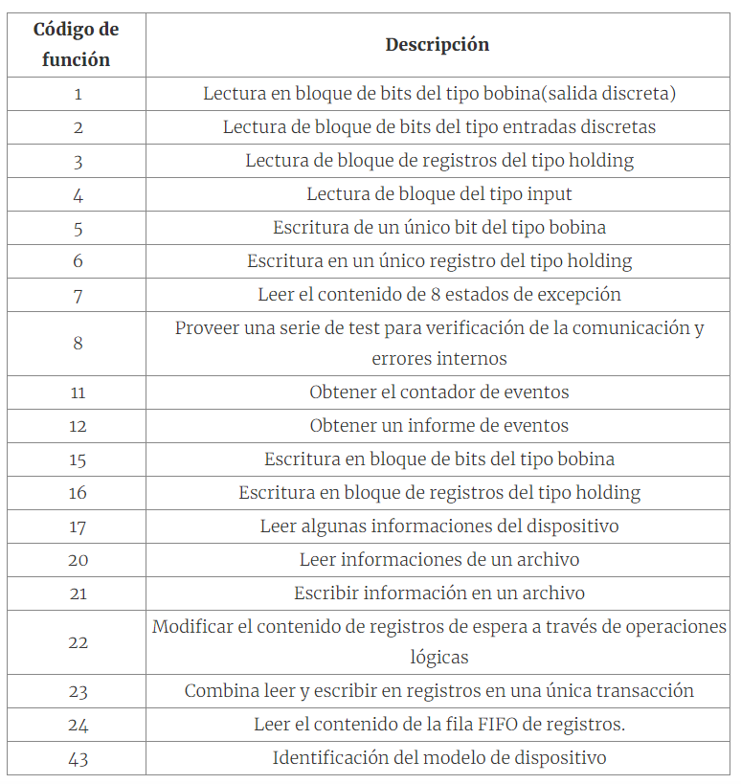
 |  |  |  | Cuadro eléctrico bombas circuito primario |  |  | 4 | M/P Grupos de bombeo | CONT
 |  |  |  | Cuadro eléctrico bombas circuito primario |  | 4 |  | Confirmación M/P | EST
 |  |  |  | Cuadro eléctrico bombas circuito primario |  | 4 |  | Alarma bombas | ALARM
 |  |  |  | Circuito impulsión/retorno primario | 4 |  |  | control termperatura | MED
 |  |  |  | Circuito retorno primario |  | 2 |  | Flow Switch control caudal | EST
 |  |  |  | Antirretorno de llama |  | 1 |  | Alarma quemador | ALARM
 |  |  |  | Inundacion de husillo de alimentacion |  | 1 |  | Alarma silo pellets vacio | ALARM
 |  |  |  | Cámara en depresión |  | 1 |  | Alarma barrido | ALARM
 |  |  |  | Ciclon de filtración de humos |  | 1 |  | Alarma analizador combustion | ALARM
 |  |  |  | Cuadro eléctrico Planta Enfriadora |  |  | 1 | M/P Planta Enfriadora | CONT
 |  |  |  | Cuadro eléctrico Planta Enfriadora |  | 1 |  | Confirmación M/P | EST
 |  |  |  | Cuadro eléctrico Planta Enfriadora |  | 1 |  | Alarma Enfriadora | ALARM
 |  |  |  | Cuadro eléctrico Grupo bombeo primario |  |  | 2 | M/P Grupo de bombeo | CONT
 |  |  |  | Cuadro eléctrico Grupo bombeo primario |  | 2 |  | Confirmación M/P | EST
 |  |  |  | Cuadro eléctrico Grupo bombeo primario |  | 2 |  | Alarma grupo bombeo | ALARM
 |  |  |  | Circuitos impulsión/retorno planta enfriadora | 2 |  |  | control temperatura | MED
 |  |  |  | Circuito retorno planta enfriadora |  | 1 |  | Interruptor Flujo Control circulación agua | EST

